Chi tiết địa chất
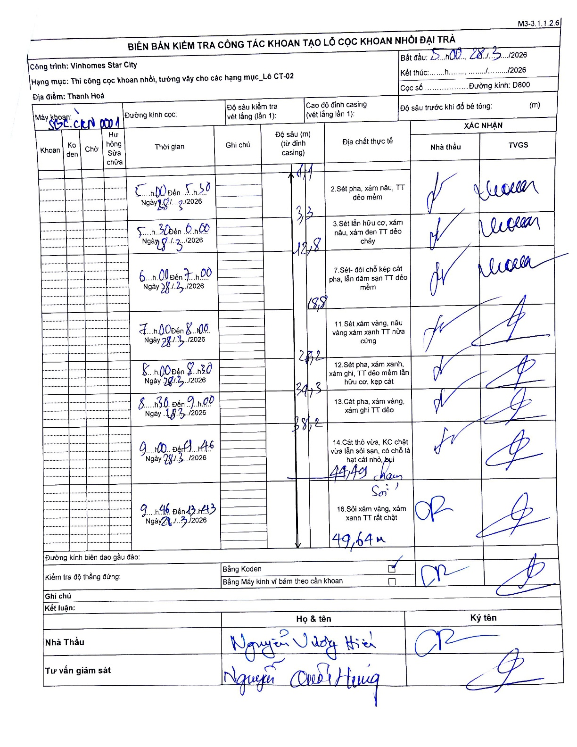
Dự án | Star City Thanh Hóa
Hạng mục | Thi công cọc khoan nhồi, tường vây cho các hạng mục_Lô CT-02
Tên bộ phận | Thanh Hoá
Số hiệu cọc | P11-65
Tên Máy khoan | SGC-KCN0001
Đường kính | D800
Bắt đầu thi công | 05:00 28/03/2026
Kết thúc thi công | 13:43 28/03/2026

Địa chất TT | Đường kính | Mô tả lớp thiết kế | Từ (h) | Đến (h) | Cao độ từ | Cao độ đến | T.Gian (h) | Dài (m) | V (m/h) | Ghi chú
1 | D800 | Sét pha, xám nâu, TT dẻo mềm | 05:00 28/03/2026 | 05:30 28/03/2026 | 0 | -1.1 | 0.5 | 1.1 | 2.2
2 | D800 | Sét lẫn hữu cơ, xám nâu, xám đen TT dẻo chảy | 05:30 28/03/2026 | 06:00 28/03/2026 | -1.1 | -12.8 | 0.5 | 11.7 | 23.4 | Chiều dài lớp tính từ 1.1 đến 12.8
3 | D800 | Sét- đôi chỗ kẹp cát pha, lẫn dăm sạn TT dẻo mềm | 06:00 28/03/2026 | 07:00 28/03/2026 | -12.8 | -18.8 | 1 | 6 | 6
4 | D800 | Sét xám vàng, nâu vàng xám xanh TT nửa cứng | 07:00 28/03/2026 | 08:00 28/03/2026 | -18.8 | -27.2 | 1 | 8.4 | 8.4
5 | D800 | Sét pha, xám xanh, xám ghi, TT dẻo mềm lẫn hữu cơ, kẹp cát | 08:00 28/03/2026 | 08:30 28/03/2026 | -27.2 | -34.3 | 0.5 | 7.1 | 14.2
6 | D800 | Cát pha, xám vàng, xám ghi TT dẻo | 08:30 28/03/2026 | 09:00 28/03/2026 | -34.3 | -38.2 | 0.5 | 3.9 | 7.8
7 | D800 | Cát thô vừa, KC chặt vừa lẫn sỏi sạn, có chỗ là hạt cát nhỏ, bụi | 09:00 28/03/2026 | 09:46 28/03/2026 | -38.2 | -44.49 | 0.77 | 6.29 | 8.2 | Chạm sỏi tại 44.49m
8 | D800 | Sỏi xám vàng, xám xanh TT rất chặt | 09:46 28/03/2026 | 13:43 28/03/2026 | -44.49 | -49.64 | 3.95 | 5.15 | 1.3 | Kết thúc tại 49.64m

ẢNH BIÊN BẢN GỐC

